Calcul 01
 | Calcul du poids d'un "Lest Torpille" en Plomb

?→ | L. Cône : | 7 | cm | 30.4 | cm de Long

?→ | L. Cylindre : | 20.5 | cm |  | 7,426.9
 |  |  |  |  | Grammes de plomb
?→ | Diamètre | 5.8 | cm |  | 2.9

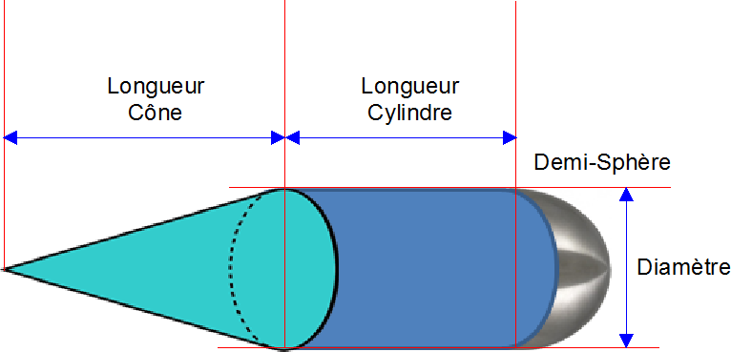

 |  |  |  |  | POIDS
 |  |  |  |  | PLOMB

 | Volume du Cône = | 61.6 | cm³ |  | 699.7 | Gr.

 | Volume du Cylindre = | 541.6 | cm³ |  | 6,147.5 | Gr.

 | Volume de la 1/2 sphère = | 51.1 | cm³ |  | 579.8 | Gr.

 |  | 654.4 | cm³ |  | 7,426.9 | Grammes

 |  |  |  |  | Poids Volumique du Plomb = 11,35 gr/cm³

